INVERSE GAMMA
Parámetro | Valor | Aleatorio | Dato | Indicador | Calculado de datos | Cálculo paramétrico | Momentos teoricos
alpha | 5 | 0.59252551236 | 0.23888440722 | media | 0.24753995165 | 0.25 | r | E[r]
beta | 1 | 0.43499376626 | 0.19875019558 | varianza | 0.020607551929 | 0.020833333333 | 1 | 0.25
 |  | 0.6339842234 | 0.25165764078 | desviación | 0.14355330692 | 0.1443375673 | 2 | 0.083333333333
 |  | 0.37997526689 | 0.18661682442 | asimetria | 3.5276909803 | 3.4641016151 | 3 | 0.041666666667
 |  | 0.69722099393 | 0.27411680584 | curtosis | 35.078163438 | 45 | 4 | 0.041666666667
 |  | 0.50892113262 | 0.21630818752
$$E[x]$$
$$μ_{1}$$
 |  | 0.91354051411 | 0.43048217707 | Momentos no centrados |  |  | Momentos centrados teoricos
$$E[x^{2}]$$
$$μ_{2}$$
 |  | 0.62690163975 | 0.24938240458 |  | 0.24753995165 |  |  | 0
$$E[x^{3}]$$
$$μ_{3}$$
 |  | 0.44860472562 | 0.20185781221 |  | 0.081874030216 |  |  | 0.020833333333
$$E[x^{4}]$$
$$μ_{4}$$
 |  | 0.86665848568 | 0.3738819265 |  | 0.040886152858 |  |  | 0.010416666667
 |  | 0.77630325359 | 0.31016169903 |  | 0.036543273501 |  |  | 0.01953125
 |  | 0.032396820017 | 0.10161012517
$$μ_{1}$$
 |  | 0.87575870623 | 0.38288727333 | Momentos centrados
$$μ_{2}$$
 |  | 0.92994779922 | 0.45930809716 |  | 0
$$μ_{3}$$
 |  | 0.76198834298 | 0.30272737931 |  | 0.020598002554
$$μ_{4}$$
 |  | 0.45357257262 | 0.20300448272 |  | 0.010421402265
 |  | 0.52159713886 | 0.21951344494 |  | 0.014896685638
 |  | 0.1061543189 | 0.12675562024
 |  | 0.1622544038 | 0.14043375697
 |  | 0.41358667368 | 0.193954694
 |  | 0.67856783117 | 0.26704163812
 |  | 0.28040818933 | 0.16570199296
 |  | 0.74910792668 | 0.29643451534
 |  | 0.26985862777 | 0.16351157458
 |  | 0.14185194298 | 0.13568985192
 |  | 0.65983493667 | 0.26033774118
 |  | 0.12064945859 | 0.13050442951
 |  | 0.64821862158 | 0.25636081669
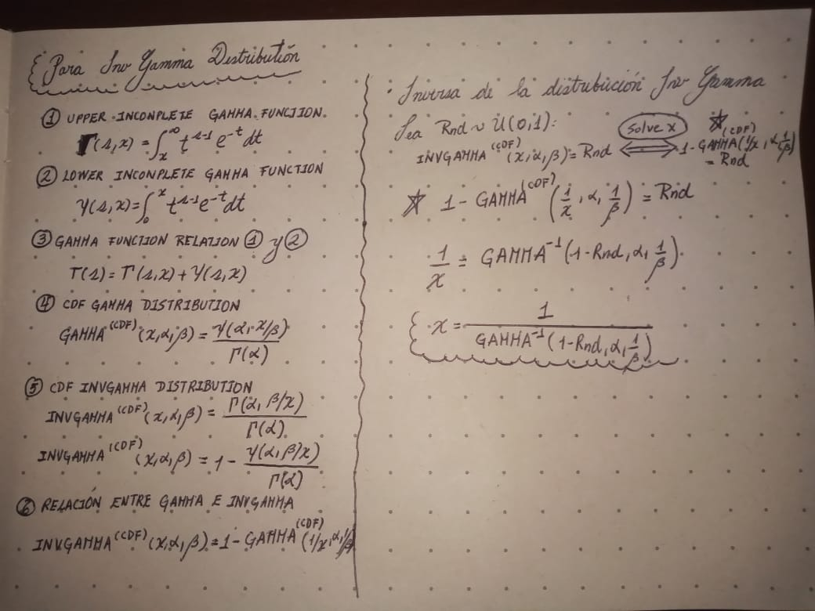
 |  | 0.57004082787 | 0.23244702097
 |  | 0.13933896672 | 0.13509054389
 |  | 0.33109464015 | 0.17625061149
 |  | 0.43381621444 | 0.19848358195
 |  | 0.90534086644 | 0.41835321917
 |  | 0.92637313253 | 0.45240492163
 |  | 0.36947114924 | 0.18436340448
 |  | 0.75422137311 | 0.29889080201
 |  | 0.25272413245 | 0.15994551861
 |  | 0.57746693271 | 0.23453922798
 |  | 0.12140932029 | 0.13069584771
 |  | 0.034047535782 | 0.10241745197
 |  | 0.20828950115 | 0.15057116454
 |  | 0.10794218333 | 0.12722883808
 |  | 0.33669501156 | 0.1774248991
 |  | 0.35757060063 | 0.181829341
 |  | 0.20759661836 | 0.15042264844
 |  | 0.90097762511 | 0.41238110093
 |  | 0.36108423566 | 0.18257557772
 |  | 0.71515405186 | 0.28134928156
 |  | 0.77371003124 | 0.30877778873
 |  | 0.98023477975 | 0.65584307798
 |  | 0.90312662681 | 0.41528397583
 |  | 0.58090348786 | 0.23551848397
 |  | 0.38556903904 | 0.18782390019
 |  | 0.69413993516 | 0.27291831939
 |  | 0.58907288857 | 0.2378755333
 |  | 0.33270153756 | 0.17658727305
 |  | 0.21449669863 | 0.15189759522
 |  | 0.84135416918 | 0.35208176219
 |  | 0.61788727387 | 0.2465450431
 |  | 0.85829094781 | 0.36619337946
 |  | 0.26927587775 | 0.16339050062
 |  | 0.77786079492 | 0.31100121729
 |  | 0.98996052706 | 0.781020521
 |  | 0.96457064926 | 0.55979461107
 |  | 0.84187104497 | 0.35248703994
 |  | 0.90449631143 | 0.41717292929
 |  | 0.018632935197 | 0.093572691604
 |  | 0.21438005596 | 0.15187273405
 |  | 0.40894820767 | 0.19292908744
 |  | 0.52510056561 | 0.2204112839
 |  | 0.53439104428 | 0.22281855911
 |  | 0.02658883678 | 0.09854984766
 |  | 0.39661895314 | 0.19022409437
 |  | 0.35744134876 | 0.18180191967
 |  | 0.033182036403 | 0.10199718796
 |  | 0.56735196375 | 0.23169730762
 |  | 0.36796308037 | 0.18404121832
 |  | 0.98178343591 | 0.67009960643
 |  | 0.89699781039 | 0.40719089301
 |  | 0.069972998606 | 0.11625296665
 |  | 0.13260190205 | 0.13346490489
 |  | 0.62396265103 | 0.24845028873
 |  | 0.63433549467 | 0.25177157368
 |  | 0.61744497691 | 0.24640745238
 |  | 0.18502186202 | 0.14552460061
 |  | 0.33592867725 | 0.17726405292
 |  | 0.065296256296 | 0.11471860535
 |  | 0.25348560884 | 0.16010434085
 |  | 0.71626335193 | 0.28181189853
 |  | 0.91491819525 | 0.43264967395
 |  | 0.092830377669 | 0.12311476985
 |  | 0.64995660872 | 0.25694761178
 |  | 0.98660683594 | 0.7258200237
 |  | 0.5594567772 | 0.22951920157
 |  | 0.88942605095 | 0.39792090066
 |  | 0.8004043671 | 0.32391821815
 |  | 0.55975292551 | 0.22960028891
 |  | 0.50032987285 | 0.21417253021
 |  | 0.4298984019 | 0.19759899671
 |  | 0.19785438133 | 0.14832382243
 |  | 0.89975658193 | 0.41076367729
 |  | 0.69815202535 | 0.27448140006
 |  | 0.38306950551 | 0.18728389366
 |  | 0.97504730828 | 0.61627313554
 |  | 0.42806933709 | 0.19718729491
 |  | 0.7569411973 | 0.30021944566
 |  | 0.94160177264 | 0.48502007394
 |  | 0.32770686303 | 0.17554151602
 |  | 0.81148102716 | 0.33086006548
 |  | 0.24482141613 | 0.15829469468
 |  | 0.72273547688 | 0.28454880813
 |  | 0.38116408712 | 0.18687293231
 |  | 0.85885817475 | 0.36669824954
 |  | 0.63442455279 | 0.25180047582
 |  | 0.53733898799 | 0.22359065839
 |  | 0.88962115883 | 0.39815057504
 |  | 0.083002594988 | 0.12027642342
 |  | 0.57988431758 | 0.23522732478
 |  | 0.091109942306 | 0.12262825048
 |  | 0.26001488416 | 0.1614646771
 |  | 0.91362065922 | 0.43060717621
 |  | 0.49256046911 | 0.21226529818
 |  | 0.74289754338 | 0.29352144369
 |  | 0.22937214625 | 0.15505042938
 |  | 0.070010457777 | 0.11626504218
 |  | 0.9269304516 | 0.45345532522
 |  | 0.48292519907 | 0.20993025143
 |  | 0.51106698315 | 0.2168461491
 |  | 0.4562135491 | 0.20361690346
 |  | 0.61929562449 | 0.24698415341
 |  | 0.13787960511 | 0.13474079502
 |  | 0.99277353609 | 0.84777362365
 |  | 0.9563013951 | 0.52762809875
 |  | 0.20236322022 | 0.14929773946
 |  | 0.21700437296 | 0.15243151447
 |  | 0.79445791205 | 0.32036292038
 |  | 0.34225717543 | 0.17859397968
 |  | 0.68905679293 | 0.27096752137
 |  | 0.84000816239 | 0.35103323635
 |  | 0.53918399724 | 0.2240759655
 |  | 0.14491726948 | 0.13641602197
 |  | 0.069314651088 | 0.1160402026
 |  | 0.054762109851 | 0.11103728961
 |  | 0.76204941766 | 0.30275807291
 |  | 0.64460336894 | 0.25514915453
 |  | 0.20787425186 | 0.1504821692
 |  | 0.41785019578 | 0.19490144912
 |  | 0.26199796216 | 0.16187737298
 |  | 0.63513323863 | 0.25203070666
 |  | 0.29234556541 | 0.16817945413
 |  | 0.27170494094 | 0.1638951038
 |  | 0.99423935161 | 0.89630220262
 |  | 0.18425584909 | 0.14535609166
 |  | 0.64361134535 | 0.25481875982
 |  | 0.11328520481 | 0.12862408216
 |  | 0.39406134473 | 0.18966660578
 |  | 0.090640529893 | 0.12249478396
 |  | 0.47155679454 | 0.20721578789
 |  | 0.28237662136 | 0.16611051831
 |  | 0.87020093936 | 0.37730242645
 |  | 0.77685678205 | 0.31045932998
 |  | 0.012926781937 | 0.089048600431
 |  | 0.18857913647 | 0.14630494263
 |  | 0.97567552897 | 0.62052129043
 |  | 0.25001737515 | 0.15938063713
 |  | 0.77265302214 | 0.30821857839
 |  | 0.58772506379 | 0.23748377082
 |  | 0.87337895498 | 0.38046200703
 |  | 0.38279361435 | 0.18722435268
 |  | 0.36057225551 | 0.18246674396
 |  | 0.74741845338 | 0.29563457793
 |  | 0.28665261353 | 0.16699790153
 |  | 0.18617527167 | 0.14577800993
 |  | 0.85319064526 | 0.36175321845
 |  | 0.85548202464 | 0.36372625484
 |  | 0.27072409718 | 0.16369136817
 |  | 0.84808950302 | 0.35748198704
 |  | 0.37556543512 | 0.1856687595
 |  | 0.030057328906 | 0.1004218007
 |  | 0.26821753074 | 0.16317058726
 |  | 0.32311724603 | 0.17458223543
 |  | 0.47046071424 | 0.20695629354
 |  | 0.8490160324 | 0.35824573698
 |  | 0.49332022861 | 0.21245082413
 |  | 0.47633894695 | 0.2083524556
 |  | 0.86713302014 | 0.3743341371
 |  | 0.47855703124 | 0.20888220138
 |  | 0.94468726179 | 0.49283975013
 |  | 0.54046437307 | 0.22441370451
 |  | 0.52187736935 | 0.21958506541
 |  | 0.66355127097 | 0.26163817355
 |  | 0.057922611496 | 0.112178576
 |  | 0.068911790588 | 0.11590950164
 |  | 0.29692274206 | 0.16912973966
 |  | 0.43663103446 | 0.19912147222
 |  | 0.45517896496 | 0.20337675408
 |  | 0.79312142444 | 0.31957925147
 |  | 0.0027939028477 | 0.074607692882
 |  | 0.40047763453 | 0.19106749236
 |  | 0.34675265388 | 0.17954109298
 |  | 0.36887069225 | 0.18423508333
 |  | 0.47186010969 | 0.2072876644
 |  | 0.1183630686 | 0.12992561326
 |  | 0.41263101074 | 0.19374301766
 |  | 0.315611628 | 0.17301648895
 |  | 0.64683980249 | 0.25589728496
 |  | 0.23090702065 | 0.15537395523
 |  | 0.42911678572 | 0.19742296559
 |  | 0.053712804859 | 0.11065051559
 |  | 0.8491495027 | 0.35835619006
 |  | 0.78310287437 | 0.31387400255
 |  | 0.86393480139 | 0.37132098816
 |  | 0.33234455294 | 0.17651246263
 |  | 0.25102756323 | 0.15959151814
 |  | 0.87643978971 | 0.38359107566
 |  | 0.43576659057 | 0.19892536178
 |  | 0.83389576062 | 0.34639215221
 |  | 0.27061241857 | 0.16366816917
 |  | 0.58426610068 | 0.23648363265
 |  | 0.51683841538 | 0.21830233089
 |  | 0.53842435241 | 0.22387595489
 |  | 0.68361433059 | 0.26891416273
 |  | 0.11503923156 | 0.12907624781
 |  | 0.97805605261 | 0.63788112894
 |  | 0.81600854221 | 0.33382725931
 |  | 0.81943639753 | 0.33612768481
 |  | 0.44925675139 | 0.2020079208
 |  | 0.25161255061 | 0.15971360267
 |  | 0.1614615167 | 0.14025300299
 |  | 0.57423451321 | 0.23362457613
 |  | 0.59731274852 | 0.24029618238
 |  | 0.9303172234 | 0.46004469782
 |  | 0.3560005687 | 0.18149639115
 |  | 0.57093617941 | 0.23269757727
 |  | 0.96390596041 | 0.55689684972
 |  | 0.47125774962 | 0.20714495193
 |  | 0.30403273593 | 0.17060686202
 |  | 0.25749539926 | 0.16094005371
 |  | 0.01085767037 | 0.087069901989
 |  | 0.38405091299 | 0.18749579603
 |  | 0.71723631387 | 0.28221919596
 |  | 0.20331833803 | 0.14950346823
 |  | 0.30509062437 | 0.1708267775
 |  | 0.70953536171 | 0.27903421891
 |  | 0.75983305462 | 0.30164955807
 |  | 0.16791467203 | 0.14171674751
 |  | 0.88079127946 | 0.38819411026
 |  | 0.3589717211 | 0.18212672816
 |  | 0.42181989243 | 0.19578656372
 |  | 0.29565371721 | 0.1688662332
 |  | 0.30121351482 | 0.17002098405
 |  | 0.80494897953 | 0.32671412534
 |  | 0.46473107312 | 0.20560593245
 |  | 0.32305944077 | 0.17457016296
 |  | 0.10683871729 | 0.12693716005
 |  | 0.38936228804 | 0.18864542144
 |  | 0.1069316663 | 0.12696177755
 |  | 0.88417746467 | 0.39191000617
 |  | 0.82306466827 | 0.3386156331
 |  | 0.74192979867 | 0.29307419051
 |  | 0.21608300454 | 0.15223546637
 |  | 0.18841213645 | 0.14626838762
 |  | 0.20914800896 | 0.15075505144
 |  | 0.30426843756 | 0.17065585656
 |  | 0.66033007479 | 0.26051019283
 |  | 0.067448980937 | 0.1154316222
 |  | 0.19285573389 | 0.14723851565
 |  | 0.10029934827 | 0.12518175606
 |  | 0.93455439653 | 0.46883178134
 |  | 0.29702404477 | 0.16915077614
 |  | 0.65687979596 | 0.25931358776
 |  | 0.69841099935 | 0.27458301811
 |  | 0.60512972634 | 0.24263478475
 |  | 0.15156153518 | 0.1379728242
 |  | 0.19545019163 | 0.14780258698
 |  | 0.66992272802 | 0.26390101492
 |  | 0.1733050751 | 0.14292725126
 |  | 0.55875131391 | 0.22932623045
 |  | 0.44585533679 | 0.2012261285
 |  | 0.97456131972 | 0.61307249891
 |  | 0.24124699583 | 0.15754629501
 |  | 0.86074310588 | 0.36839249347
 |  | 0.86398876293 | 0.37137116262
 |  | 0.89405980756 | 0.40350433265
 |  | 0.29674433512 | 0.1690926923
 |  | 0.77497499659 | 0.30945071535
 |  | 0.61569597051 | 0.24586482332
 |  | 0.81241851126 | 0.33146799271
 |  | 0.47412326386 | 0.20782489266
 |  | 0.0027684449202 | 0.074537662421
 |  | 0.89612696726 | 0.40608576928
 |  | 0.97665891914 | 0.6274382994
 |  | 0.085444612092 | 0.12099564899
 |  | 0.082286693636 | 0.12006368718
 |  | 0.43798059694 | 0.19942801661
 |  | 0.50540411457 | 0.2154304361
 |  | 0.18757556316 | 0.14608515274
 |  | 0.30906351123 | 0.17165305394
 |  | 0.67984598888 | 0.26751310558
 |  | 0.62393380383 | 0.24844117387
 |  | 0.19244939364 | 0.14715001805
 |  | 0.10513834949 | 0.12648521954
 |  | 0.18147912975 | 0.14474380623
 |  | 0.84332210969 | 0.35363274713
 |  | 0.20447451499 | 0.14975224404
 |  | 0.37932659385 | 0.18647717576
 |  | 0.64732101539 | 0.25605885961
 |  | 0.077146947442 | 0.11850957174
 |  | 0.50517132694 | 0.21537251022
 |  | 0.43986654886 | 0.19985717854
 |  | 0.39298778199 | 0.18943295454
 |  | 0.041648799532 | 0.10586180117
 |  | 0.011030839397 | 0.087245039742
 |  | 0.44381448274 | 0.20075855281
 |  | 0.084520235315 | 0.12072455263
 |  | 0.41949469829 | 0.19526769204
 |  | 0.34854888648 | 0.17992011983
 |  | 0.03500764998 | 0.10287619119
 |  | 0.74124441273 | 0.29275849748
 |  | 0.050445637626 | 0.1094189638
 |  | 0.64613216324 | 0.25566007119
 |  | 0.44297985009 | 0.2005676517
 |  | 0.72475263408 | 0.28541535397
 |  | 0.07101876406 | 0.11658886989
 |  | 0.50114962367 | 0.21437507815
 |  | 0.97289531566 | 0.60262476505
 |  | 0.70677511544 | 0.27791370623
 |  | 0.71140477336 | 0.27979932138
 |  | 0.82946890043 | 0.34314776745
 |  | 0.61366744369 | 0.24523835813
 |  | 0.27336326611 | 0.16423950483
 |  | 0.99481302011 | 0.91948171222
 |  | 0.27871806829 | 0.16535120033
 |  | 0.1140956724 | 0.12883335774
 |  | 0.78834350561 | 0.31682191257
 |  | 0.90463058605 | 0.41735977972
 |  | 0.6479076084 | 0.25625610653
 |  | 0.29798457867 | 0.16935025196
 |  | 0.73964472685 | 0.29202507659
 |  | 0.29478185194 | 0.16868521373
 |  | 0.060625280954 | 0.11312833313
 |  | 0.78290218355 | 0.3137626468
 |  | 0.78838596204 | 0.31684611603
 |  | 0.4221550818 | 0.19586146283
 |  | 0.32623920375 | 0.1752345935
 |  | 0.30757221544 | 0.17134282053
...

